상품제안서
위드앤올 WNA-AG6V2 주입 흡입 무선 에어건 | 상품코드: F24369

 |  |  |  |  |  |  | 02-412-0044 | www.easy1.co.kr
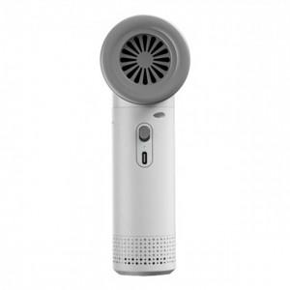

【상세/제작정보】

【인쇄/포장옵션】 | 레이저 / 포장지포장

【공급단가】 | 수량 | 50~ | 100~ | 500~ | 1,000~ | 2,000~
*VAT별도 | 단가 | 37,700원 | 37,120원 | 36,250원 | 34,800원 | 33,350원

【상품 URL】 | http://www.easy1.co.kr/src/goods_detail.php?gdno=24369

